Sheet1
 |  | 显示
1 | 功率输出状态 | 0,1
2 | 报警状态 | 0,1,2,3,4,5
3 | 频率（Hz） | HEX->DEC | 十六进制数直转，单位Hz
4 | 电流（A） | A=((0~FFF)value)*0.0008056640625/0.05
5 | 温度（℃） | RT=（3.3/（((0~FFF)value)/8200））-8200 RT=10000*EXP(3950*(1/T1-1/(273.15+25)) （求T1，T1是273.15+x℃ ） | 具体参考RTC计算法 Rt = R *EXP(B*(1/T1-1/T2))
6 | 正向功率(V/W) | V=((0~FFF)value)/4.96*3.3 | 功率电压比试验后提供
7 | 反向功率(V/W) | V=((0~FFF)value)/4.96*3.3 | 功率电压比试验后提供
8 | 驻波比 | 见下表
9 | 电流limit(A) | ((0~FFFF)value)/1000 | 下位机单位mA
10 | 温度limit (℃) | ((0~FFFF)value)/10 | 下位机单位℃ X10
11 | 正向功率limit (V/W) | HEX->DEC | 十六进制数直转，单位W，V/W转换公式见下表
12 | 反向功率limit (V/W) | HEX->DEC | 十六进制数直转，单位W，V/W转换公式见下表
13 | 驻波比limit | ((0~FFFF)value)/100
14 | 衰减器1 (V) | V=((0~3FFF)value)/16383*5.0
15 | 衰减器2 (V) | V=((0~3FFF)value)/16383*5.0
16 | 偏置1 (V) | V=((0~3FFF)value)/16383*5.0
17 | 偏置2 (V) | V=((0~3FFF)value)/16383*5.0

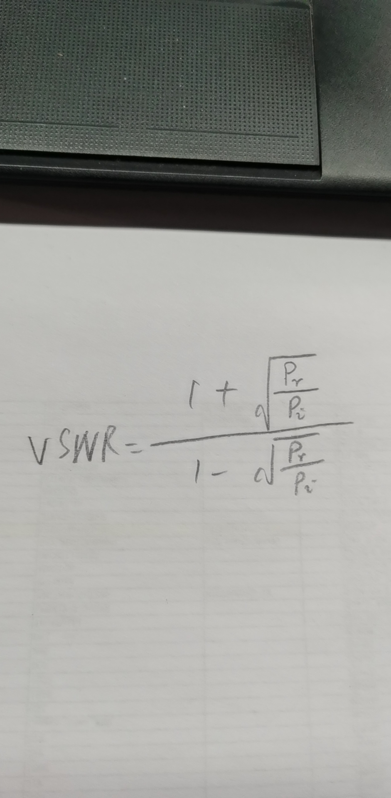
V/W转换公式
1. | dBm=V*31.25+8.75
2. | W=(10^(dBm/10))/1000

驻波计算公式

 | VSWR=（1+（反向功率dBm/正向功率dBm）^(1/2)）/（1-（反向功率dBm/正向功率dBm）^(1/2)）

参数名 | 定义 | 备注
VSWR： | 系统输出端口驻波

